상품제안서
잘림방지 CUT5 PU 팜 코팅 장갑 | 상품코드: S46082

 |  |  |  |  |  |  | 02-713-8555 | www.synergygift.co.kr
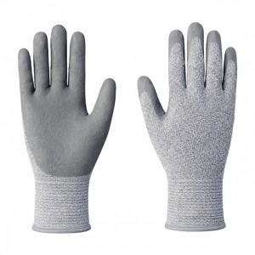

【상세/제작정보】 | <p><span style="font-size: 14pt;">※ 양손 1도 손등인쇄 기준입니다.</span></p><p><span style="font-size: 14pt;">※ 500개 미만 인쇄불가​​</span>&nbsp;&nbsp;</p>

【인쇄/포장옵션】 | 실크 / OPP(비닐)

【공급단가】 | 수량 | 500~ | 1,000~ | 3,000~ | 5,000~ | 10,000~
*VAT별도 | M 사이즈 | 2,630원 | 2,490원 | 2,370원 | 2,310원 | 2,270원
 | L 사이즈 | 2,630원 | 2,490원 | 2,370원 | 2,310원 | 2,270원

【상품 URL】 | https://www.synergygift.co.kr:443/src/goods_detail.php?gdno=46082

